interface
分类 | 子类 | 子类 | 说明 | 12741
barinfo | 背景 | barinfoback | 背景 | 12740
 | 图标 | healthbar | 生命值(剩余的)
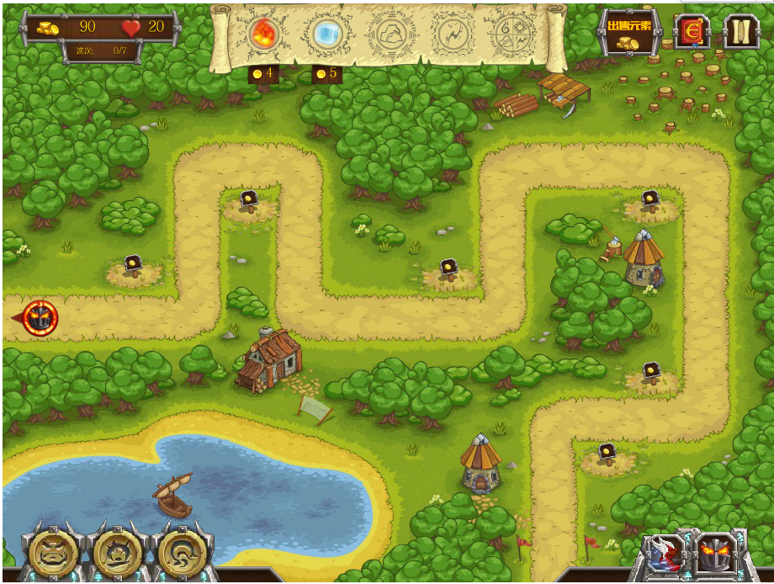
 |  | moneybar | 金币图标
 |  | penalty/…. | 惩罚点：已经扣除的点 不显示
 |  | fire/ice/stone/levinbar | 不显示
 | 数量文本 | moneyTXT/livetxt/wavetxt | live:生命值 wave 波次信息
 |  | noteTXT | 不显示
 |  | healthtxt | 不显示
 |  | fire/ice/stone/levintxt | 不显示
 |  | penaltyTXT | 不显示
 |  | speedtxt | 不显示
startbtn | fastbtn | fastbtn | 显示图标 | 12568
 |  | fastbtned | 选中图标
 |  | faster | 加速中动画：动作 faster
 | startWaves | startbtnback | 背景
 |  | startWaveson | 波次开始
 |  | startWavesoff | 波次停止
 | pause | pause/paused | 暂停/暂停中
btncase | 、btncase | btncastback | 背景
 |  | butCastAir/iceman/golem | 有可使用的技能显示图片

sphere | 价格背景 | buypricebar | 购买价格(对应buyfire等，使用相同)
 | 大背景 | sphereback | 按钮大背景图片
 | 未选中背景图 | fire/ice/stone/all/levinback | 每个sphere的背景图
 | 过渡 | spherelight | 暂不使用时动画：动作 spherelight
 | 选中背景图 | fire/ice/stone/levinbacked | 动画选中时循环播放对应的动作 | 12274/360/446/531
 | sphere图标 | fire/ice/stone/all/levinsphere | 使用图片，动画用于其它
 | sphere动画 | `fire/ice/stone/levinsphere | 塔选中时进行动画播放 | 10913/914/946/947

backComponents |  |  | barinfo btncast start 的背景(去除)

